Sheet1 (2)
申购合同
供方：上海汭洐 |  |  |  |  |  |  | 合同标号： |  | WSJ20251023-1
需方：威斯嘉服装有限公司 |  |  |  |  |  |  | 签订点： | 广东佛山顺德均安镇畅兴工业区均益路9号4楼
产品名称，规格，数量，金额 |  |  |  |  |  |  | 签订时间： |  | 2025-10-23 |  |  |  |  |  | 出货日期 2025-11-5
客户 | 款号 | PO | 货品名 | 内容 | 订单数 | 码数 |  |  |  |  |  |  |  |  | 需订数量 | 损耗
 |  |  |  |  |  | 4 | 6 | 8 | 9 | 10 | 11 | 12 | 14 | 16
利丰 | 038571 | 1539950 | 帆布吊牌 | SLIM BOYFRIEND | 4350 |  | 配001绳仔
 | 沙丘 | 944 | 纸质吊牌 | 10 |  |  |  |  |  |  |  |  |  |  | 4428
 |  |  | 纸质腰卡 | Mid Rise |  |  | 370 | 687 | 368 | 764 | 466 | 830 | 571 | 374 | 4430
 |  |  | 帆布后袋牌 | ANKLE LENGTH

客户 | 款号 | PO | 货品名 | 内容 | 订单数 | 码数 |  |  |  |  |  |  |  |  | 需订数量 | 损耗
 |  |  |  |  |  | 18 | 20 | 22 | 24

利丰 | 173253 | 1546739 | 纸质吊牌 | 10 | 300 |  | 配001绳仔 |  |  |  |  |  |  |  | 306
 |  | 736 | 纸质腰卡 | Mid Rise |  | 135 | 171 |  |  |  |  |  |  |  | 306
 |  |  | 帆布后袋牌 | ANKLE LENGTH
利丰 | 173255 | 1545321 | 帆布吊牌 | SLIM BOYFRIEND | 170 |  | 配001绳仔
 | 品蓝 | 317 | 纸质吊牌 | 10 |  |  |  |  |  |  |  |  |  |  | 173
 |  |  | 纸质腰卡 | Mid Rise |  | 85 | 46 | 26 | 14 |  |  |  |  |  | 171
 |  |  | 帆布后袋牌 | ANKLE LENGTH
利丰 | 173254 | 1545825 | 帆布吊牌 | SLIM BOYFRIEND | 300 |  | 配001绳仔
 | 绿洲蓝 | 826 | 纸质吊牌 | 10 |  |  |  |  |  |  |  |  |  |  | 305
 |  |  | 纸质腰卡 | Mid Rise |  | 169 | 125 | 8 | 3 |  |  |  |  |  | 305
 |  |  | 帆布后袋牌 | ANKLE LENGTH
利丰 | 173254 | 1545817 | 帆布吊牌 | SLIM BOYFRIEND | 300 |  | 配001绳仔
 | 急蓝 | 823 | 纸质吊牌 | 10 |  |  |  |  |  |  |  |  |  |  | 305
 |  |  | 纸质腰卡 | Mid Rise |  | 171 | 83 | 32 | 18 |  |  |  |  |  | 304
 |  |  | 帆布后袋牌 | ANKLE LENGTH
利丰 | 173254 | 1545825 | 帆布吊牌 | SLIM BOYFRIEND | 301 |  | 配001绳仔
 | 深蓝 | 829 | 纸质吊牌 | 10 |  |  |  |  |  |  |  |  |  |  | 306
 |  |  | 纸质腰卡 | Mid Rise |  | 196 | 86 | 24 | 0 |  |  |  |  |  | 306
 |  |  | 帆布后袋牌 | ANKLE LENGTH
合计
备注 | 跟图稿背面有标志的
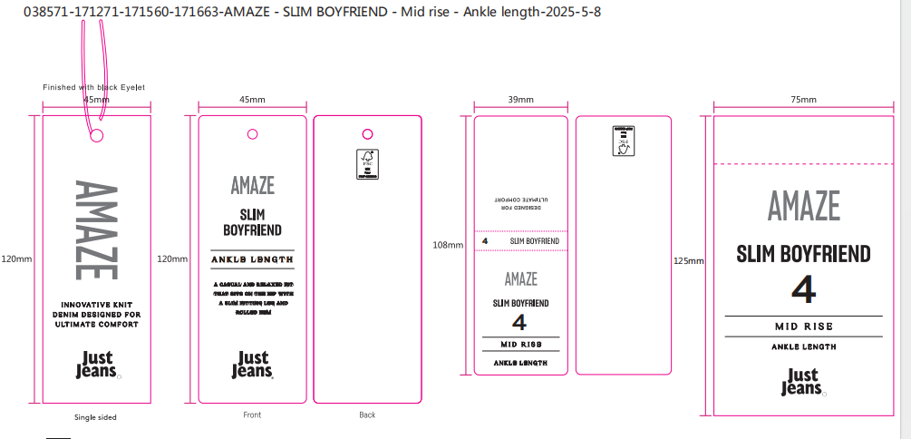
部门 |  |  | 跟单 梁珍
购品种类型 |  |  | 挂牌
订购原因：
申购人签名
主管签名

